关系图
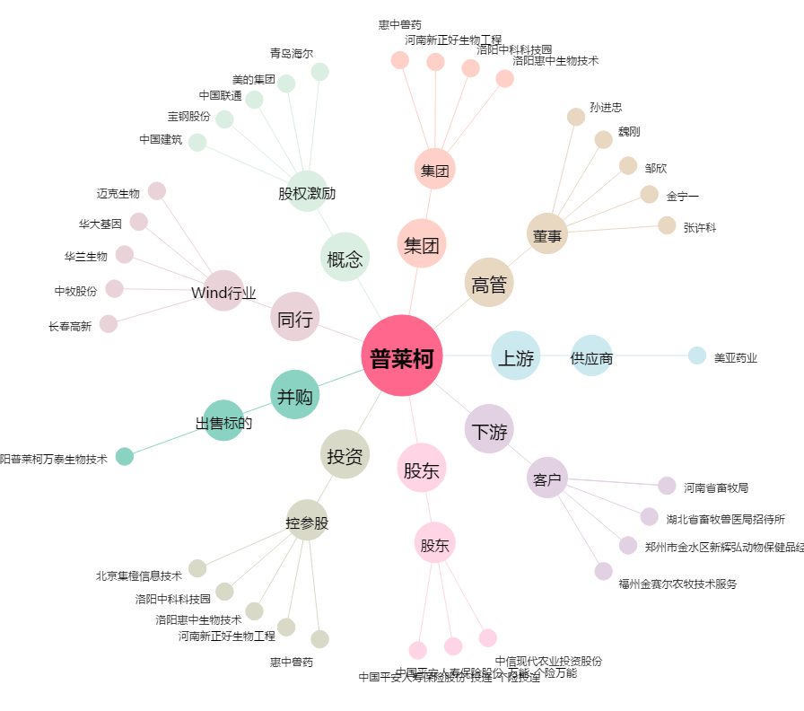
普莱柯[603566.SH] - 关系概览图

